備蓄品一覧画面_1
System name

Tên màn hình

 | 【1】Định nghĩa màn hình

 | 1. Khi hiển thị khởi tạo
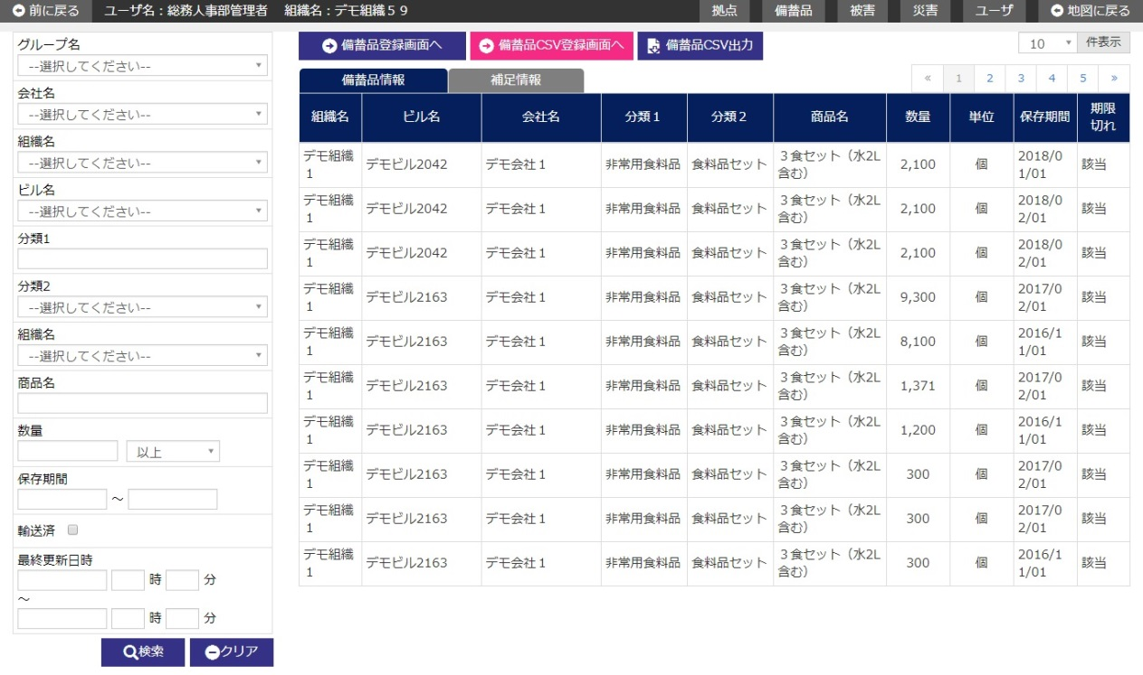
Đăng ký CSV liên kết Sonaerun CSR

 | 2. Khi switch area danh sách hàng dự trữ ・tab thông tin bổ sung
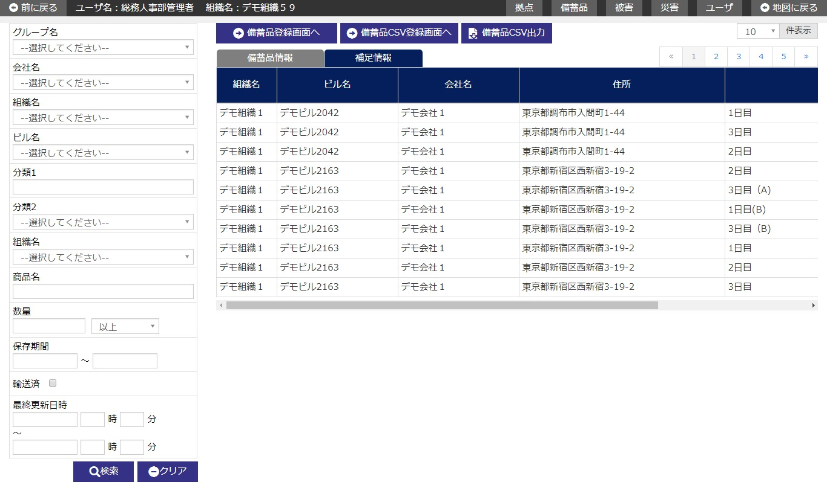
Đăng ký CSV liên kết Sonaerun CSR

 | (1/2)
 | № | Giải thích
 | 1 | [Search area]
 |  | - Chỉ extract thông tin hàng dự trữ tương ứng với điều kiện search rồi hiển thị filter danh sách.
 |  | ・ Hiển thị/Ẩn khu vực tìm kiếm bằng button [閉じる/close].
 |  | [Button 検索/tìm kiếm]
 |  | - Press button để search thông tin hàng dự trữ tương ứng với điều kiện input rồi hiển thị kết quả vào area danh sách.
 |  | [Button クリア/clear]
 |  | Back item trong area tìm kiếm về trạng thái khi hiển thị khởi tạo bằng cách press button.
 |  | [Button 閉じる/close]
 |  | Thực hiện hiển thị/ không hiển thị khu vực tìm kiếm bằng cách ấn button.

 | 2 | [Area danh sách hàng dự trữ]
 |  | - Hiển thị thông tin hàng dự trữ dưới dạng list.
 |  | - Danh sách hàng dự trữ thì hiển thị khởi tạo sau khi sắp xếp theo item sort như dưới đây.
 |  |  |  | Item sort | Trình tự sort
 |  |  |  | Code tổ chức | Thứ tự tăng dần
 |  |  |  | Code tòa nhà | Thứ tự tăng dần
 |  |  |  | Company ID | Thứ tự tăng dần
 |  |  |  | Phân loại 1 | Thứ tự tăng dần
 |  |  |  | Phân loại 2 | Thứ tự tăng dần

 |  | - Khi hiển thị khởi tạo, trường hợp tồn tại hàng dự trữ (bao gồm cả hàng đã vận chuyển) đã hết hạn lưu thì
 |  |  | chỉ có thông tin của hàng dự trữ đã hết hạn lưu được hiển thị theo dạng list.
 |  |  |  | ※Điều kiện hết hạn lưu là hạn lưu của hàng dự trữ < system date

 |  | [Button [備蓄品情報切り替え/switch thông tin hàng dự trữ]
 |  | Press button để switch hiển thị sang màn hình area danh sách hàng dự trữ ・tab thông tin hàng dự trữ.
 |  | [Button [補足情報切り替え/switch thông tin bổ sung]
 |  | Press button để switch hiển thị sang màn hình area danh sách hàng dự trữ ・tab thông tin bổ sung của hàng dự trữ.
 |  | [Button 備蓄品登録画面へ/đến màn hình đăng ký hàng dự trữ]
 |  | Press button để di chuyển đến màn hình đăng ký hàng dự trữ.
 |  | [Button 備蓄品CSV登録画面へ/đến màn hình đăng ký CSV hàng dự trữ]
 |  | Press button để di chuyển đến màn hình đăng ký hàng dự trữ CSV.
 |  | [Button 備蓄品CSV出力/output CSV hàng dự trữ]
 |  | Press button để output thông tin hàng dự trữ đang hiển thị trong danh sách vào CSV.
 |  | [Button そなえるんCSR連携CSV登録/đăng ký CSV liên kết Sonaerun CSR]
 |  | Press button để di chuyển đến màn hình đăng ký CSV liên kết Sonaerun CSR.
 |  | [Lựa chọn line danh sách]
 |  | Khi trỏ con trỏ vào một dòng trong list và click vào dòng đó thì
 |  | Di chuyển đến màn hình chi tiết hàng dự trữ tương ứng với bản ghi đã được chỉ định.

 | (2/2)
 | № | Giải thích
 | 3 | 【Phạm vi sử dụng data theo quyền hạn user】
 |  | - Giới hạn phạm vi sử dụng data theo quyền hạn của login user (user level).
 |  |  | Tham khảo 「２．３．２ 共通権限/quyền hạn chung」

備蓄品登録画面_1
System name

Tên màn hình

 | 【1】Định nghĩa màn hình

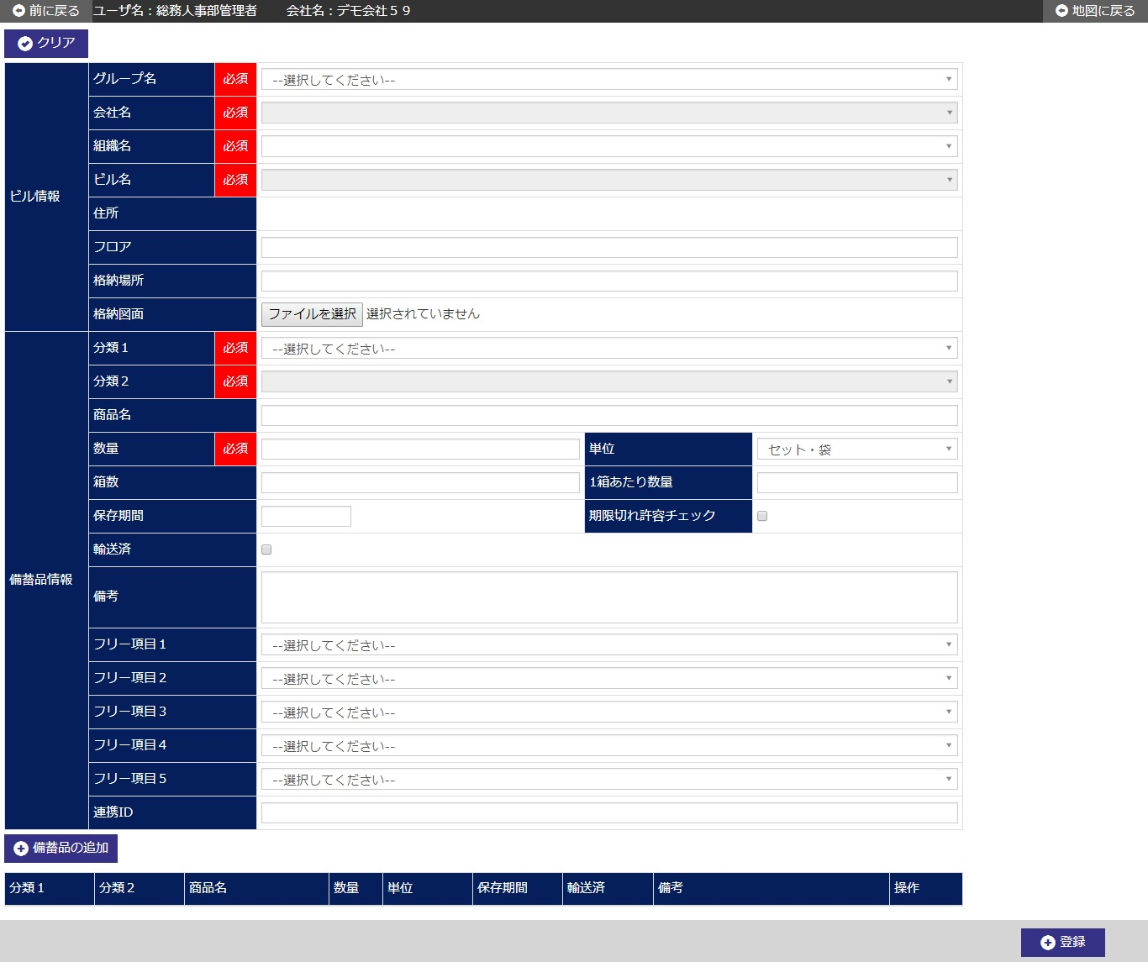

 | (1/2)
 | № | Giải thích
 | 1 | 【Area đăng ký hàng dự trữ】
 |  | ・Đăng ký mới thông tin hàng dự trữ.

 |  | [Button 「備蓄品の追加/add thêm hàng dự trữ]
 |  | Press button để add thêm 1 line hàng dự trữ đang được đăng ký vào trong danh sách.
 |  | Tuy nhiên, trường hợp muốn chỉnh sửa thông tin đã được add thêm vào area danh sách hàng dự trữ thì overwrite thông tin của line cần sửa.

 |  | [Button 登録/đăng ký]
 |  | Press buttton để đăng ký mới thông tin hàng dự trữ.
 |  | - Hiển thị dialog confirm đăng ký.
 |  | - Di chuyển tới màn hình chi tiết hàng dự trữ sau khi đăng ký mới.
 |  | [Button クリア/clear]
 |  | Press buttton để back input item trong màn hình về trạng thái khi hiển thị khởi tạo.

 | (2/2)
 | № | Giải thích
 | 2 | [Area danh sách hàng dự trữ]
 |  | - Hiển thị thông tin hàng dự trữ đang được đăng ký dưới dạng list.
 |  | - Trường hợp đã tồn tại thông tin hàng dự trữ liên kết với tên tòa nhà/tên công ty đăng ký thì
 |  |  | hiển thị toàn bộ thông tin hàng dự trữ vào danh sách.
 |  |  | ※Thông tin hàng dự trữ đã đăng ký xong chỉ có thể sao chép chứ không thể thao tác chỉnh sửa xóa.

 |  | [Button 複写/sao chép]
 |  | Press button để sao chép thông tin hàng dự trữ ở line tương ứng rồi hiển thị vào area đăng ký hàng dự trữ.
 |  | [Button 修正/chỉnh sửa]
 |  | Press button để hiển thị thông tin hàng dự trữ ở line tương ứng vào area đăng ký hàng dự trữ.
 |  | [Button 削除/Delete]
 |  | Press button để xóa thông tin hàng dự trữ ở line tương ứng.

 | 3 | 【Phạm vi sử dụng data theo quyền hạn user】
 |  | - Giới hạn phạm vi sử dụng data theo quyền hạn của login user (user level).
 |  |  | Tham khảo 「２．３．２ 共通権限/quyền hạn chung」

備蓄品詳細画面_1
System name

Tên màn hình

 | 【1】Định nghĩa màn hình

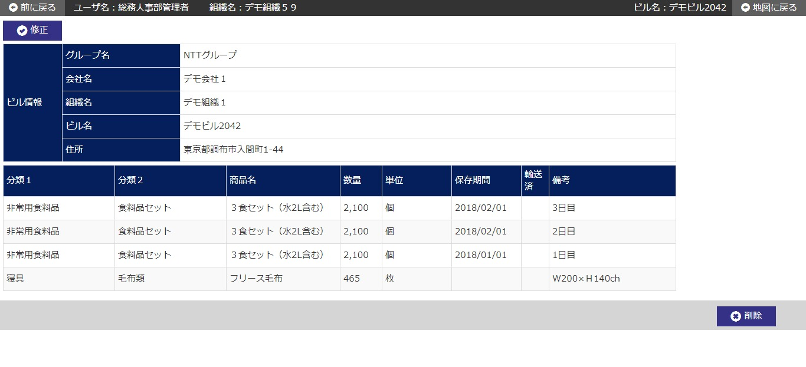

 | № | Giải thích
 | 1 | [Area chi tiết data tòa nhà]
 |  | - Hiển thị thông tin hàng dự trữ tương ứng với tên tòa nhà/tên company đã được chỉ định ở màn hình trước.

 |  | [Button 修正/chỉnh sửa]
 |  | Press button để di chuyển đến màn hình chỉnh sửa hàng dự trữ.
 |  | [Button 削除/Delete]
 |  | Press button để xóa toàn bộ thông tin hàng dự trữ đang hiển thị.
 |  | - Hiển thị dialog confirm xóa.
 |  | - Sau khi xóa xong, di chuyển đến màn hình danh sách hàng dự trữ.

 | 2 | [Area danh sách hàng dự trữ]
 |  | ・Hiển thị theo dạng list toàn bộ thông tin hàng dự trữ liên kết với tên tòa nhà/tên company tương ứng.

 | 3 | 【Phạm vi sử dụng data theo quyền hạn user】
 |  | - Giới hạn phạm vi sử dụng data theo quyền hạn của login user (user level).
 |  |  | Tham khảo 「２．３．２ 共通権限/quyền hạn chung」

備蓄品修正画面_1
System name

Tên màn hình

 | 【1】Định nghĩa màn hình

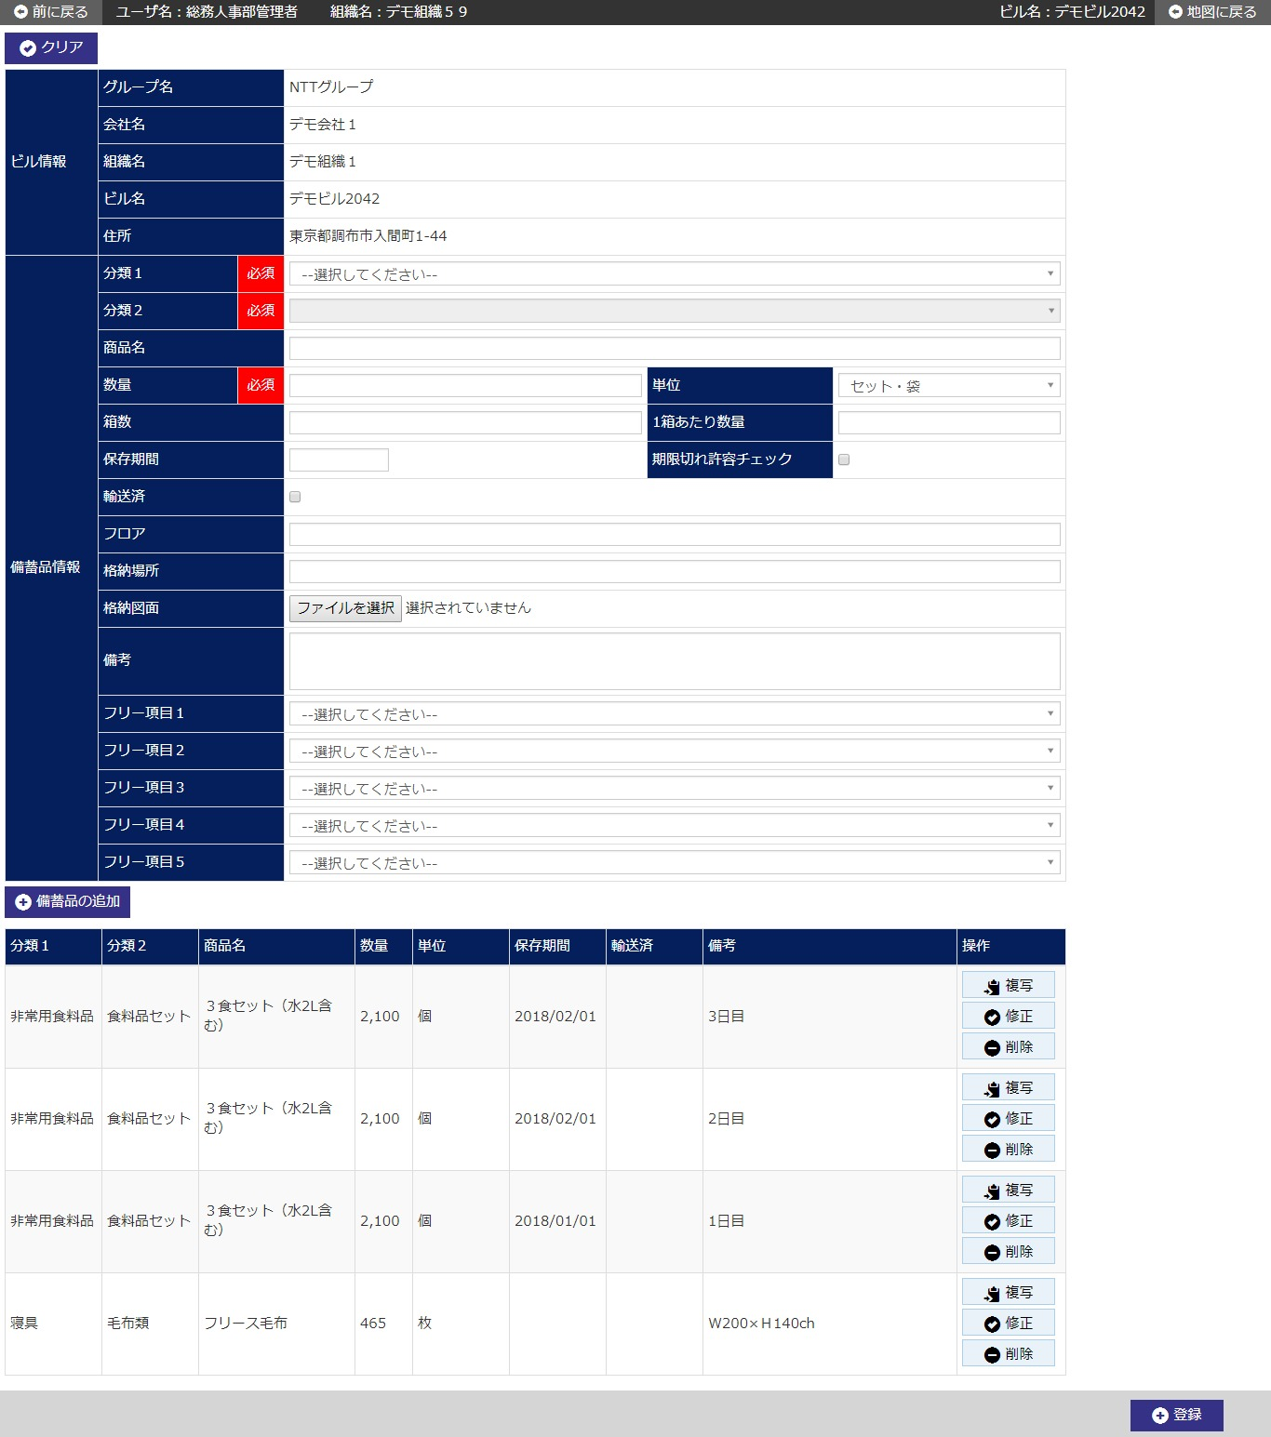

 | (1/2)
 | № | Giải thích
 | 1 | 【Area chỉnh sửa hàng dự trữ】
 |  | - Hiển thị khởi tạo thông tin hàng dự trữ tương ứng với tên tòa nhà/tên company đã được chỉ định ở màn hình trước.

 |  | [Button 「備蓄品の追加/add thêm hàng dự trữ]
 |  | Press button để: nếu là chỉnh sửa thì phản ánh vào line chỉnh sửa, nếu là add thêm thì add thêm 1 line thông tin hàng dự trữ vào danh sách.
 |  | [Button 登録/đăng ký]
 |  | Press buttton để đăng ký chỉnh sửa thông tin hàng dự trữ.
 |  | - Hiển thị dialog confirm đăng ký chỉnh sửa.
 |  | - Sau khi đăng ký chỉnh sửa, di chuyển đến màn hình chi tiết hàng dự trữ.
 |  | [Button クリア/clear]
 |  | Press buttton để back input item trong màn hình về trạng thái khi hiển thị khởi tạo.

 | 2 | [Area danh sách hàng dự trữ]
 |  | - Hiển thị thông tin hàng dự trữ đang được đăng ký chỉnh sửa dưới dạng list.

 |  | [Button 複写/sao chép]
 |  | Press button để sao chép thông tin hàng dự trữ ở line tương ứng rồi hiển thị vào area chỉnh sửa hàng dự trữ.
 |  | [Button 修正/chỉnh sửa]
 |  | Press button để hiển thị thông tin hàng dự trữ ở line tương ứng vào area chỉnh sửa hàng dự trữ.
 |  | [Button 削除/delete]
 |  | Press button để xóa thông tin hàng dự trữ ở line tương ứng.

 | (2/2)
 | № | Giải thích
 | 3 | 【Phạm vi sử dụng data theo quyền hạn user】
 |  | - Giới hạn phạm vi sử dụng data theo quyền hạn của login user (user level).
 |  |  | Tham khảo 「２．３．２ 共通権限/quyền hạn chung」

備蓄品CSV登録画面_1
System name

Tên màn hình

 | 【1】Định nghĩa màn hình

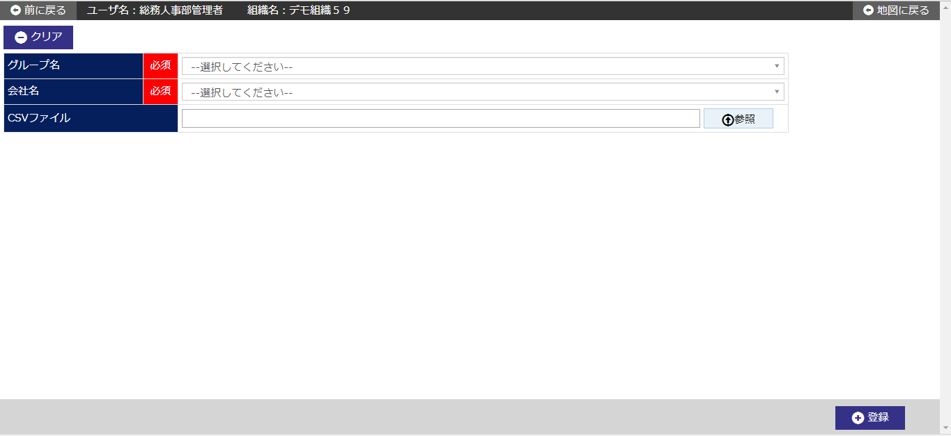

 |  |  |  | ,

 | (1/2)
 | № | Giải thích
 | 1 | 【Area đăng ký CSV hàng dự trữ】
 |  | - Đăng ký hàng loạt thông tin của file CSV đã chỉ định vào thông tin hàng dự trữ.

 |  | [Button 参照/tham khảo]
 |  | Press buttton để thực hiện chỉ định file CSV dùng cho đăng ký thông tin hàng dự trữ.
 |  |  | ※ Chỉ coi record có tên tổ chức đã chọn và tên tổ chức của file CSV match với nhau là đối tượng xử lý,
 |  |  | các record không match thì không coi là đối tượng xử lý và bỏ qua.
 |  | - Mở dialog chọn file.
 |  | - Thực hiện chỉ định file CSV dùng cho đăng ký thông tin hàng dự trữ ở dialog chọn file.
 |  | - Press buttton ”開く/open” để hiển thị tên file đã chỉ định ở cột file CSV.
 |  | [Button 登録/đăng ký]
 |  | Press button để đăng ký hàng loạt thông tin của file đã chỉ định ở cột file CSV.
 |  | - Hiển thị dialog confirm đăng ký hàng loạt.
 |  | - Về file CSV thì thực hiện check đuôi file và file size.
 |  | - Về data trong file CSV thì thực hiện check layout và bắt buộc, thuộc tính, số chữ...
 |  | - Nếu khi check không gặp vấn đề gì thì xóa toàn bộ thông tin dự trữ liên kết với tổ chức đã chỉ định trên màn hình,
 |  |  | rồi đăng ký thông tin hàng dự trữ vào DB.
 |  |  | ※Trường hợp có lỗi khi setting item thì output thông tin error ra file và không đăng ký.
 |  | [Button クリア/clear]
 |  | Press button để back item của cột file CSV về trạng thái khi hiển thị khởi tạo.

 | (2/2)
 | № | Giải thích
 | 3 | 【Phạm vi sử dụng data theo quyền hạn user】
 |  | - Giới hạn phạm vi sử dụng data theo quyền hạn của login user (user level).
 |  |  | Tham khảo 「２．３．２ 共通権限/quyền hạn chung」

そなえるんCSR連携CSV登録画面_1
System name

Tên màn hình

 | 【1】Định nghĩa màn hình

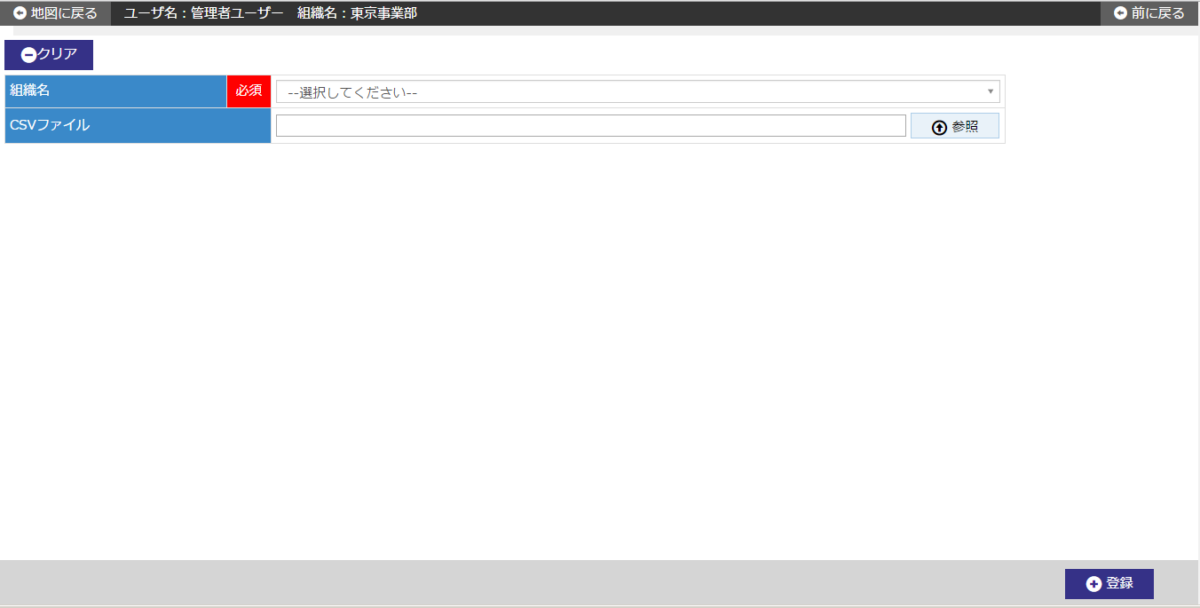

 |  |  |  | ,

 | (1/2)
 | № | Giải thích
 | 1 | 【Area đăng ký CSV liên kết Sonaerun CSR】
 |  | - Đăng ký hàng loạt thông tin của file CSV đã chỉ định vào thông tin hàng dự trữ.

 |  | [Button 参照/tham khảo]
 |  | Press buttton để thực hiện chỉ định file CSV dùng cho đăng ký thông tin liên kết Sonaerun CSR.
 |  | - Mở dialog chọn file.
 |  | - Thực hiện chỉ định file CSV dùng cho đăng ký thông tin liên kết Sonaerun CSR ở dialog chọn file.
 |  | - Press buttton ”開く/open” để hiển thị tên file đã chỉ định ở cột file CSV.
 |  | [Button 登録/đăng ký]
 |  | Press button để đăng ký hàng loạt thông tin của file đã chỉ định ở cột file CSV.
 |  | - Hiển thị dialog confirm đăng ký hàng loạt.
 |  | - Về file CSV thì thực hiện check đuôi file và file size.
 |  | - Về data trong file CSV thì thực hiện check layout và bắt buộc, thuộc tính, số chữ...
 |  | - Nếu khi check không gặp vấn đề gì thì xóa toàn bộ thông tin dự trữ liên kết với tổ chức đã chỉ định trên màn hình,
 |  |  | rồi đăng ký thông tin liên kết Sonaerun CSR vào DB.
 |  |  | ※Trường hợp có lỗi khi setting item thì output thông tin error ra file và không đăng ký.
 |  | [Button クリア/clear]
 |  | Press button để back item của cột file CSV về trạng thái khi hiển thị khởi tạo.

 | (2/2)
 | № | Giải thích
 | 3 | 【Phạm vi sử dụng data theo quyền hạn user】
 |  | - Giới hạn phạm vi sử dụng data theo quyền hạn của login user (user level).
 |  |  | Tham khảo 「２．３．２ 共通権限/quyền hạn chung」

